Dashboard
BLOCK 139

 | VERSION | 1.0.0

Chuyên Đề Phát Triển Web 1

Evidance
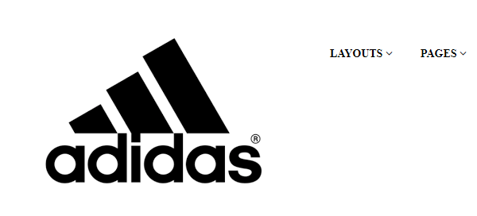
hình1

hình2

hình4

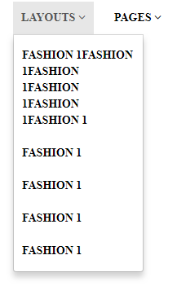
hình6

hinh8

